Hinweise
Versionshinweis
Stand 2025

Eingabefelder
Die Eingabefelder in den Arbeitsblättern sind farbig unterlegt. Bitte fülle alle farbig markierten Eingabefelder entsprechend aus.

Upload Deiner Belege
Lade folgende Belege zusätzlich zu diesem Nachweis in die zuno.tax Cloud hoch:
 | – Meldebescheinigung zu Deinem Zweitwohnsitz
 | – Mietvertrag
 | – Belege zu Heimfahrten
 | – Belege zu den Aufwendungen der Zweitwohnung

→ Login zuno.tax Cloud
Hinweis
Je nachdem, ob Du angestellt oder selbstständig bist, lade die Unterlagen bitte in der zuno.tax Cloud in den entsprechenden Ordner hoch.

Doppelte Haushaltsführung
Nachweis-Nr.: N1004
📂 | Ordner-Pfad bei einer Anstellung:
 | Belege Steuern → Steuerjahr (z.B. 2024) → Unsortiert → Arbeitnehmer

📂 | Ordner-Pfad bei einer selbstständigen Tätigkeit:
 | Belege Steuern → Steuerjahr (z.B. 2024) → Unsortiert → Gewerbebetriebe & Selbstständigkeit

Hier Deine Daten eintragen
Nachweis-Nr.: N1004
Nachweis zur doppelten Haushaltsführung

 | 1. Allgemeine Angaben |  |  |  |  |  | * Pflichtfeld

 | Für welche Tätigkeit führst Du den zweiten Haushalt?* |  | FALSE | Anstellung
 | Du hast beides? Dann lade bitte pro Art einen eigenen Nachweis hoch. |  | FALSE | Selbstständig

 | Name, Vorname*

 | Für welches Jahr möchtest Du die Kosten eintragen?

 | An welchem Ort und Land bist du beschäftigt?*

 | In welchem Zeitraum hast du den zweiten Haushalt in diesem Jahr geführt?* |  |  | bis |  | 0 | Monate
 |  |  | TT.MM.JJJJ |  | TT.MM.JJJJ

 | Warum führst Du einen doppelten Haushalt?*
 | Beispiel: Dein Arbeitsplatz liegt zu weit entfernt, um täglich zu pendeln.

 | Adresse des eigenen bisherigen Hausstands*

 | Seit wann wohnst Du in Deinem Erstwohnsitz?*

 | 2. Anzusetzende Fahrtkosten wegen doppelter Haushaltsführung
 | Hier trägst Du Deine Fahrten, die sog. Heimfahrten, zwischen Deinem Zweitwohnsitz und Hauptwohnsitz ein.
 |  |  | Einfache Entfernung in km | Pauschale pro Kilometer (€ 0,30 / 0,38 ab 20 km) | Anzahl der Fahrten pro Jahr | Anzusetzender Wert |  |  | Information zur sog. Entfernungspauschale - Es werden 0,30 € pro km für einfache Strecken bis 20 km bzw. 0,38 € ab 21 km angesetzt – auch bei Nutzung der Bahn. - Die Tatsächliche Kosten werden nur bei Flugreisen berücksichtigt. - Die Pauschale gilt außerdem für An- und Abfahrten zum Flughafen. - Der Höchstbetrag beträgt 4.500 €. (Stand 2025)
Heimfahrten zum Hauptwohnsitz (sog. Familienheimfahrten) |  |  |  | 0.00 € |  | 0.00 €
Info: Maximal 1 Fahrt pro Woche. Egal, ob Du die Bahn oder das Auto genutzt hast. |  |  |  |  | maximal 52 pro Jahr

Flugkosten gesamt (Belege bitte zusätzlich hochladen) |  |  |  |  |  | 0.00 €
An- und Abfahrt zum Flughafen |  |  |  | 0.00 € |  | 0.00 €
 |  |  |  |  |  | Summe: | 0.00 €
 |  |  |  |  |  | Höchstbetrag (Stand 2025) | 4,500.00 €

 |  |  |  |  |  | Anzusetzende Fahrtkosten | 0.00 €

 |  |  | Pauschale Ermittlung |  | Tatsächliche Aufwendungen |  |  |  | Fahrten zwischen Zweitwohnung und erster Tätigkeitsstätte fallen nicht unter die doppelte Haushaltsführung. Diese Fahrten werden steuerlich wie ganz normale Arbeitswege behandelt und können nur im Rahmen der Entfernungspauschale berücksichtigt werden.
 |  |  | Entfernung in km (einfache Entfernung) | 0,30 € / 0,38 € | (z. B. Bahn), Fahrtkosten mit individuell ermitteltem Kilometersatz; bitte Belege beifügen | Der höhere Wert ist anzusetzen

Erste Hinfahrt zum Beschäftigungsort : |  |  |  | 0.00 € |  | 0.00 €
(bei Beginn der Tätigkeit in diesem Veranlagungszeitraum) |  |  |  |  |  |  |  |  | Besuch durch Ehepartner: Wenn Du aus beruflichen Gründen oder wegen Krankheit nicht heimfahren, kann die Fahrt Deines Partners zu Dir als Werbungskosten zählen.

Letzte Rückfahrt zum Wohnort |  |  |  | 0.00 € |  | 0.00 €
(bei Beendigung der Beschäftigung in diesem Veranlagungszeitraum)

3. Verpflegungsmehraufwendungen bei doppelter Haushaltsführung
Wenn Du wegen der Arbeit länger weg bist, kannst Du für die ersten 3 Monate Pauschalen für Verpflegung ansetzen. Wichtig hierfür ist die Abwesenheit von Deiner Hauptwohnung.
 |  |  |  | Tage | Pauschbeträge
An wie vielen Tagen warst Du ganztägig nicht Zuhause? |  |  |  |  | 28 € | 0 €
Info: Hier zählen die Tage, an denen du tatsächlich volle 24 Stunden nicht Zuhause warst

An wie vielen Tagen bist Du an- und/oder abgereist? |  |  |  |  | 14 € | 0 €
Mit nachfolgender oder vorhergender Übernachtung

An wie vielen Tagen warst Du mehr als 8 Stunden abwesend? |  |  |  |  | 14 € | 0 €
z.B. weil Du nur tagsüber abwesend warst

Aufenthalte im Ausland |  |  |  |  | 20 € | 0 € | 0.00 € |  | Liegt der Beschäftigungsort im Ausland, sind die Pauschbeträge für Auslandstagegelder anzusetzen. Darum kümmern wir uns!
 |  |  |  | 0 | Info: Maximal 90 Tage (für die ersten 3 Monate zulässig)
 | Dein Beschäftigungsort / Land: | 0

4. Aufwendungen für die Zweitwohnung pro Jahr

Angaben bei einer Mietwohnung:

 | Gesamte Kaltmiete in diesem Jahr

 | Gesamte Nebenkosten und Umlagen
 | (Strom, Heizung, Gas, Wasser, Müllabfuhr, Hausmeister-Service etc.)

 | Sonstige Kosten |  |  |  |  | 0.00 € | Summe Mietkosten
 | (Beiträge Mieterverein, Haushaltshilfe, Hausratversicherung, Mieter-Rechtsschutz etc.)

Hotel, Pension etc.

 | gesamt Aufwendungen (ohne Frühstück) |  |  |  |  | 0.00 € | Summe Hotel, Pension
 | (Wenn Du zeitweise dort wohnst)

Wohneigentum

Info: Wenn Du die Wohnung besitzt, kannst Du fiktive Mietkosten für eine 60 qm große Mietwohnung angeben.

 | Abschreibung Gebäude-Kaufpreis

 | Gesamtes Hausgeld
 | (Strom, Heizung, Gas, Wasser, Müllabfuhr etc.)

 | Finanzierungskosten für Kauf bzw. Modernisierung |  |  |  |  | 0.00 € | Summe Wohneigentum
 | (Erbpachtzinsen, Schuldzinsen)

Sonstige Kosten |  |  |  |  |  | 0.00 € | Summe sonst. Kosten
(Zweitwohnungsteuer, Grundbesitzabgaben, Versicherungen etc.)

Einrichtung |  |  |  |  |  | 0.00 € |  | Beruflich genutzte Gegenstände, wie Computer oder Schreibtisch, stellen Arbeitsmittel dar und werden hier nicht mit angegeben.
(notwendiger Hausrat, z. B. Bett, Schrank, Geschirr, Lampen, Küchen- und Badezimmereinrichtung)

 |  |  |  |  | Summe der tatsächlichen Unterkunftskosten | 0.00 €

 |  | Für die Zweitwohnung am Arbeitsort können Unterkunftskosten nur bis maximal 1.000 € pro Monat steuerlich berücksichtigt werden. Liegen die tatsächlichen Kosten darüber, wird der Abzug auf diesen Höchstbetrag gekürzt. Beispiel: Du hattest in diesem Jahr 7 Monate einen doppelten Haushalt können höchstens 7.000€ berücksichtigt werden, auch wenn die tatsächlichen Kosten höher sind.

 |  |  |  | in Monaten | (mntl. Höchstbetrag)
 |  | Dauer der doppelten Haushaltsführung |  | 0 | x 1000 € | 0.00 €
 |  |  |  |  | Unterkunftskosten | 0.00 €

5. Umzugskosten
Bist Du in diesem Jahr in deinen Zweitwohnsitz gezogen, gebe hier bitte die Kosten für den Umzug an.
Umzugskosten in die Zweitwohnung in diesem Jahr

 | Summe der Transportkosten
 | Beispiel: Leihwagen, Spedition, Umzugskartons etc.

 | Summe der sonstigen Kosten
 | Beispiel: Maklergebühren

Bist Du im noch im selben Jahr wieder zurück in Deinen Hauptwohnsitz gezogen?

 | Summe der Transportkosten für den Rückumzug
 | Beispiel: Leihwagen, Spedition, Umzugskartons etc.

 | Summe der sonstigen Kosten für den Rückumzug |  |  |  |  | 0.00 €
 | Beispiel: Maklergebühren

6. Summe der Aufwendungen |  |  |  |  |  | 0.00 €

Hat dein Arbeitgeber schon etwas erstattet?

 | Summe der Erstattungen |  |  |  |  | 0.00 €

 | Hinweise zu der Erstattung durch den Arbeitgeber: Dein Arbeitgeber kann die Kosten für die Zweitwohnung auf zwei Arten erstatten: - Tatsächliche Kosten (mit Nachweis): Bis zu 1.000 € pro Monat. - Pauschal (ohne Nachweis): in den ersten 3 Monaten 20 € pro Übernachtung ab dem 4. Monat 5 € pro Übernachtung Die Pauschale ist oft einfacher, lohnt sich aber nur, wenn die tatsächlichen Kosten niedriger sind.
...

Upload bei Selbstständigkeit
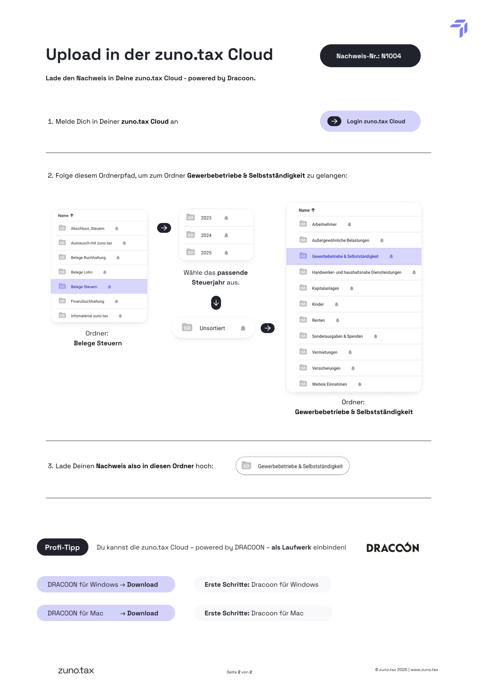

→ Login zuno.tax Cloud

Upload bei Anstellung
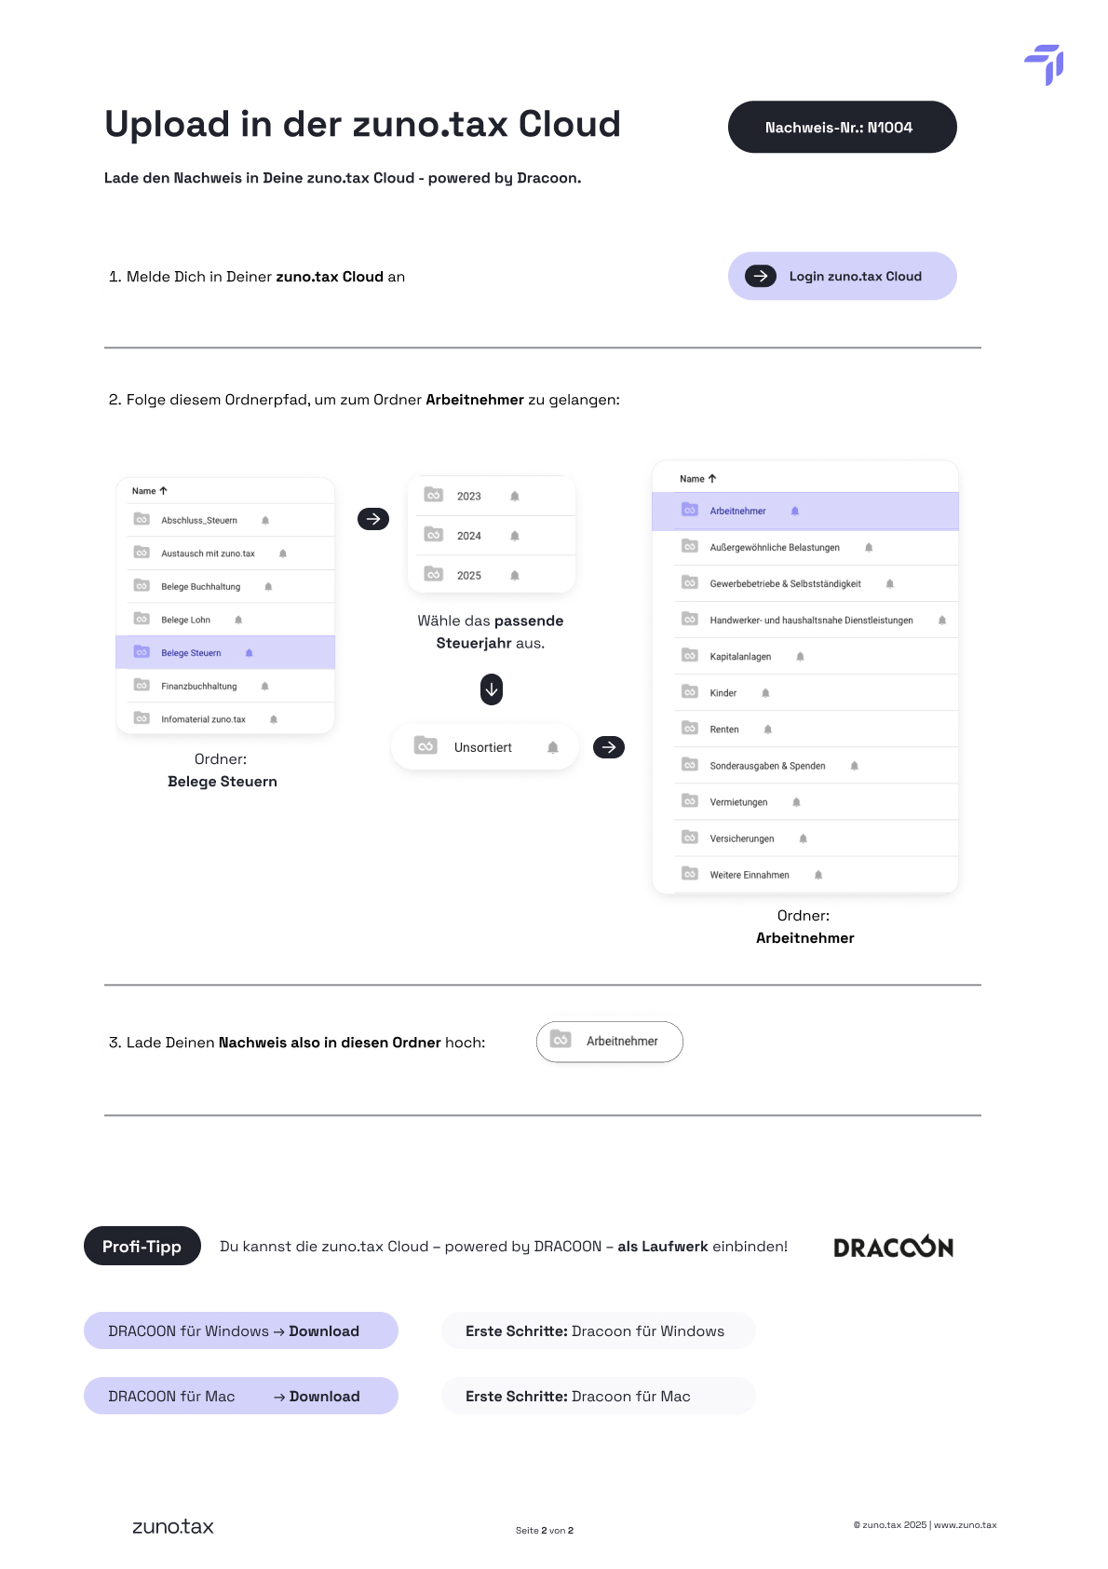

→ Login zuno.tax Cloud

